Leeswijzer
Leeswijzer

In deze leeswijzer wordt tabel U1 nader besproken en een vergelijking gemaakt met fase 2 en 3. Deze tabellenset bevat eigenlijk enkel informatie over fase 4 van verslagjaar 2022, dus in deze tabellenset wordt twaalf maanden na de start van de baan naar de geldende situatie gekeken. In fase 2 en 3 is voor dezelfde populatie informatie geleverd over respectievelijk één en zes maanden na de baanstart. Alle drie de fasen bevatten standcijfers en het is vanuit de tabellen niet mogelijk om wisselingen tussen situaties onderling af te leiden. In de figuren in deze leeswijzer is daarom de informatie uit de drie fasen gecombineerd. Voor elke startende baan uit de startpopulatie is gekeken wat de situatie van de persoon is in maand één, zes en twaalf volgend op de baan. Door de gegevens op persoonsniveau te koppelen is het mogelijk om te zien of er wisselingen hebben plaatsgevonden. In de figuren zijn tevens de niet-werkenden opgenomen, die in de tabellen niet worden uitgesplitst.

Tabel U1.4 Startende banen vanuit algemene bijstand/NUG naar type voorziening en duur voorziening, in maand van baanstart en situatie bij einde maand twaalf volgend op baanstart
In tabel U1.4 is te zien dat er 146,3 duizend banen zijn gestart in het verslagjaar 2022 door personen die een maand eerder een algemene bijstandsuitkering ontvingen of een NUG-positie hadden (kolom D). Hiervan zijn 46 duizend banen gestart met een voorafgaande voorziening (kolom H) en 100,3 duizend zonder een voorafgaande voorziening (kolom AF).

Situatie bij einde maand twaalf na baanstart
Voor de 146,3 duizend gestarte banen vanuit algemene bijstand/NUG geeft tabel U1.4 ook de situatie twaalf maanden volgend op de start van de baan. Als er nog steeds sprake was van een lopende baan is tevens gekeken of de persoon op dat moment een voorziening of uitkering ontving.

Bij 30 duizend van de 46 duizend gestarte banen met een voorafgaande voorziening was de persoon die aan de baan begon, na twaalf maanden nog steeds werkzaam (kolom L). Hiervan waren er 13,9 duizend banen, waarbij de persoon na twaalf maanden ook een voorziening had (kolommen X en AB in de tabel, de meest rechtse gedeeltes van de donkerblauwe en lichtblauwe situaties van figuur 1).

Van de 100,3 duizend banen die gestart zijn zonder voorafgaande voorziening was bij 64,2 duizend banen twaalf manden na de start van de baan nog steeds sprake van een baan (kolom AJ). Het merendeel ontving hierbij geen voorziening (kolommen AN en AR in de tabel, de meest rechtse gedeeltes van de donkergroene en lichtgroene situaties in figuur 2).

In figuur 1 is te zien dat een merendeel van de personen die met voorafgaande voorziening een baan startten na één maand nog steeds een voorziening had (26 010 personen, licht- en donkerblauwe situaties). Ook na zes maanden hebben de werkenden vaker wel een voorziening dan niet (blauwe ten opzichte van de groene situaties). Na twaalf maanden heeft voor het eerst net iets meer dan de helft van de werkenden geen voorziening meer (groene situaties) en zijn er nog maar weinig werkenden met een uitkering (1 620 en 5 650 van de 29 990 werkenden).

Bij de populatie ‘met voorafgaande voorziening’ (figuur 1) groeit het aandeel van personen ‘werkend zonder voorziening en zonder uitkering’ van 16 procent één maand na baanstart en naar 27 procent na één jaar. Dit komt voornamelijk door een instroom van personen die geen voorziening meer hebben (en na één maand ook geen uitkering hadden). Het aandeel van werkenden zonder voorziening en zonder uitkering groeit na één jaar naar 48 procent van alle werkenden.

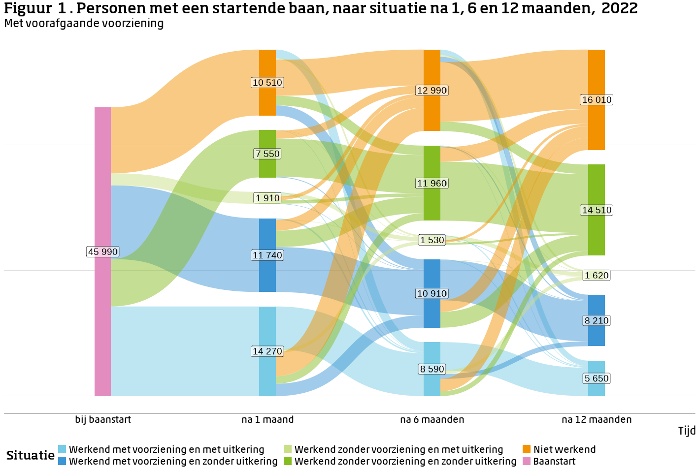

Opvallend is dat, in tegenstelling tot de groep met voorafgaande voorziening, dat bij de groep zonder voorafgaande voorziening bijna niemand één, zes of twaalf maanden na de baanstart een voorziening krijgt. Dit is te zien in figuur 2.

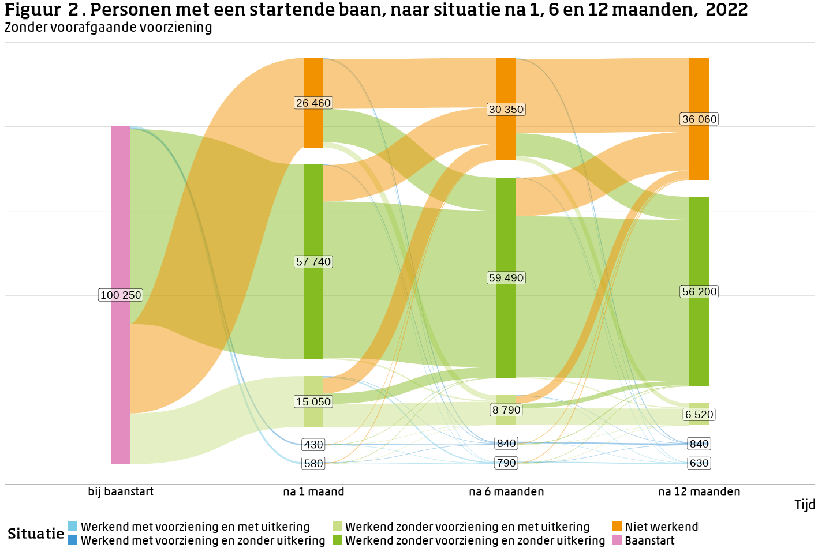
Bij de populatie ‘zonder voorafgaande voorziening’ (figuur 2) blijft het aandeel van de groep ‘werkend zonder voorziening en zonder uitkering’ stabiel door de tijd, maar opvallend is dat er elk peilmoment wel veel stromen van en naar deze situatie zijn. In de tabellen lijkt het dus alsof er weinig verandering is binnen deze situatie, maar het figuur toont dat er wel grote verschillen zijn tussen de maanden. Het is niet bekend of het dezelfde mensen zijn die van de werkende naar niet-werkende situatie gaan, of dat het steeds andere personen zijn die wisselen.

Ongeacht of er een voorafgaande voorziening was, stroomt van de personen die na één maand niet meer werkend zijn, bijna de helft weer naar een situatie met werk. Personen uit de groep ‘met een voorafgaande voorziening’ (figuur 1) hebben dan meestal ook een voorziening en de meeste personen uit de groep ‘zonder voorafgaande voorziening’ niet.

Tot slot, in het figuur is te zien dat het aandeel niet-werkenden met de tijd stijgt. Bij de populatie ‘met voorafgaande voorziening’ stromen personen na zes maanden voornamelijk uit de situatie ‘werkend met voorziening en met uitkering’ naar ‘niet werkend’. Alleen op basis van deze figuur is het niet vast te stellen of het verliezen van een baan het gevolg is van de beëindiging van een uitkering (of andersom). Bij de populatie ‘zonder voorafgaande voorziening’ is de instroom naar ‘niet werkend’ vooral afkomstig van de situatie ‘werkend zonder voorziening en zonder uitkering’. Bij beide figuren is te zien dat het aandeel niet-werkenden na een jaar wel even groot is. Het maakt dus niet uit voor het aandeel dat geen baan heeft, of de persoon aanvankelijk een baan gestart is met of zonder voorafgaande voorziening.

